Sayfa1
Numune Adı | MDA nmol/L
1-0 | 0.166
1-1 | 0.107 | NOT:Numuneler % 70 ETANOL içinde 1:1 oranında çözdürüldü.
1-2 | 0.127 | ( 6.grup az katı, 7. grup çok katı formda yağlar)
1-3 | 0.129
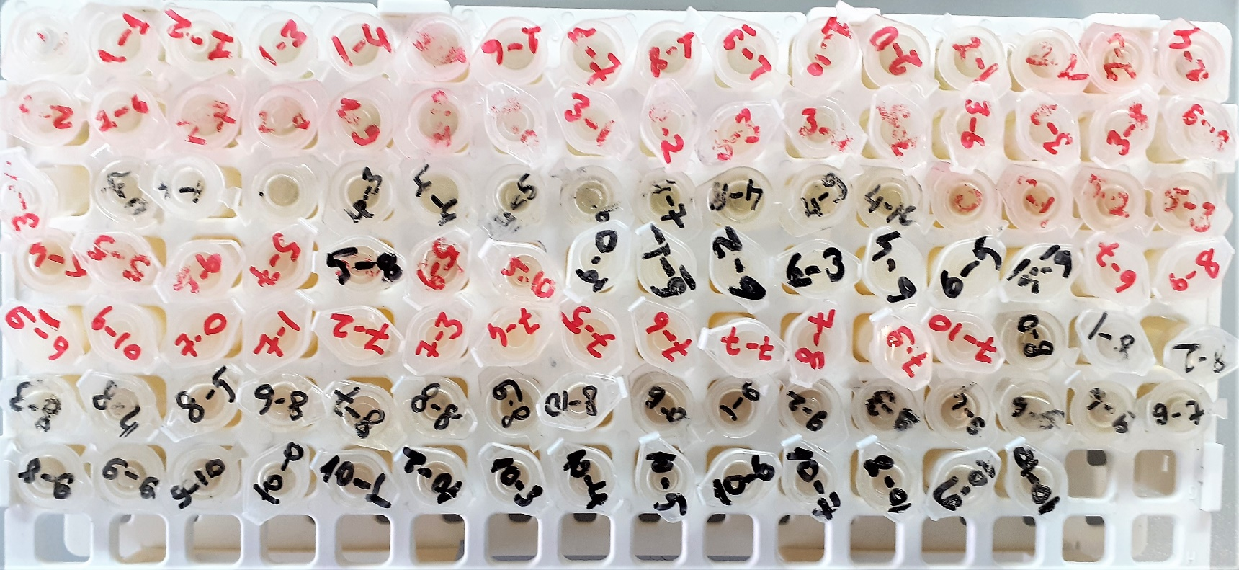
1-4 | 0.145
1-5 | 0.146
1-6 | 0.117
1-7 | 0.15
1-8 | 0.132
1-9 | 0.196
1-10 | 0.154
2-0 | 0.116
2-1 | 0.146
2-2 | 0.112
2-3 | 0.126
2-4 | 0.119
2-5 | 0.117
2-6 | 0.1
2-7 | 0.103
2-8 | 0.141
2-9 | 0.11
2-10 | 0.117
3-0 | 0.076
3-1 | 0.126
3-2 | 0.148
3-3 | 0.1
3-4 | 0.094
3-5 | 0.102
3-6 | 0.099
3-7 | 0.104
3-8 | 0.129
3-9 | 0.104
3-10 | 0.122
4-0 | 0.053
4-1 | 0.067
4-2 | 0.08
4-3 | 0.086
4-4 | 0.094
4-5 | 0.086
4-6 | 0.098
4-7 | 0.92
4-8 | 0.097
4-9 | 0.098
4-10 | 0.108
5-0 | 0.08
5-1 | 0.161
5-2 | 0.086
5-3 | 0.088
5-4 | 0.225
5-5 | 0.164
5-6 | 0.152
5-7 | 0.193
5-8 | 0.284
5-9 | 0.294
5-10 | 0.275
6-0 | 0.154
6-1 | 0.175
6-2 | 0.154
6-3 | 0.199
6-4 | 0.185
6-5 | 0.153
6-6 | 0.2
6-7 | 0.174
6-8 | 0.185
6-9 | 0.199
6-10 | 0.209
7-0 | 0.534
7-1 | 0.493
7-2 | 0.569
7-3 | 0.726
7-4 | 0.592
7-5 | 0.697
7-6 | 0.716
7-7 | 0.775
7-8 | 0.632
7-9 | 0.701
7-10 | 0.669
8-0 | 0.172
8-1 | 0.179
8-2 | 0.217
8-3 | 0.194
8-4 | 0.226
8-5 | 0.214
8-6 | 0.243
8-7 | 0.278
8-8 | 0.145
8-9 | 0.173
8-10 | 0.175
9-0 | 0.183
9-1 | 0.241
9-2 | 0.178
9-3 | 0.219
9-4 | 0.208
9-5 | 0.247
9-6 | 0.25
9-7 | 0.235
9-8 | 0.31
9-9 | 0.253
9-10 | 0.234
10-0 | 0.092
10-1 | 0.096
10-2 | 0.086
10-3 | 0.116
10-4 | 0.095
10-5 | 0.114
10-6 | 0.13
10-7 | 0.128
10-8 | 0.139
10-9 | 0.138
10-10 | 0.134

